Instrucciones
INSTRUCCIONES
Esta hoja proporciona instrucciones sobre cómo completar el cuestionario para la flota pesquera. Léalo detenidamente antes de comenzar a completar los cuestionarios en "Con Cubierta 2023" y "Sin Cubierta 2023". Preste especial atención a indicar si los buques reportados están operando en aguas marinas o continentales.

1. Los datos deberán abarcar toda la flota de pesca industrial y artesanal, pero excluir los barcos de apoyo no pesqueros, tales como transportadores de pescado, buques nodriza, buques de investigación, etc. 2. Se utiliza el pabellón del barco para asignarle su nacionalidad. 3. Los datos deben referirse a barcos activos. Si los datos contienen barcos no activos, especifíquelo en los metadatos. 4. Los datos deben referirse, de ser posible, al 31 de diciembre del año sobre el que se informa. 5. Sirvase añadir otra información pertinente disponible en sus estadísticas, como la edad media de la flota, o cualquier información fácilmente disponible.
FF1 - EMB. CON CUBIERTA
Los datos deben registrar el número total de embarcaciones de pesca nacional, como sigue:
PARA EMBARCACIONES CON CUBIERTA
i) Clase de Eslora total ( E.T. )
ii) Zona: zona de pesca de aguas marinas o continentales
iii) Indique las unidades y la suma del tonelaje por categoría (se prefiere informar en TB)
iv) Indique las unidades y la suma de la potencia por categoría (se prefiere informar en KW)
v) Tipo de embarcación (clasificatión de la CWP aquí: http://www.fao.org/3/a-bt984e.pdf)
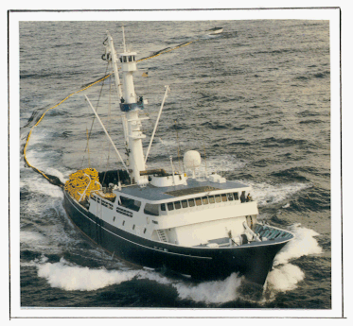
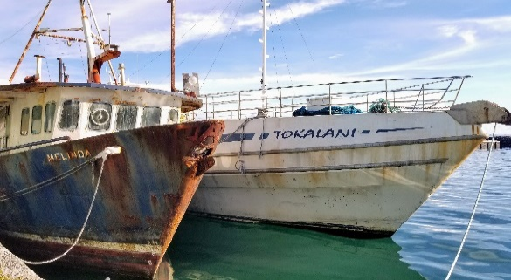
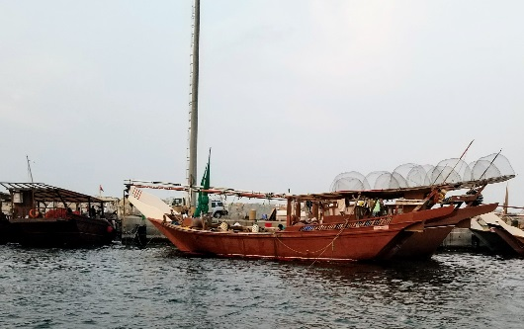

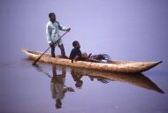
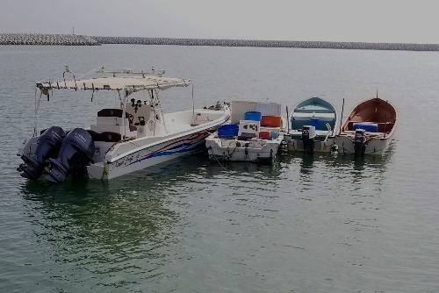
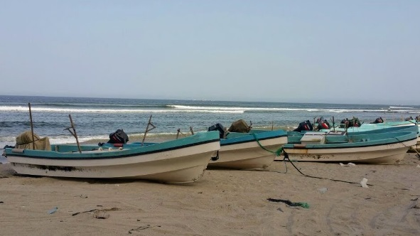
FF2 - EMB. SIN CUBIERTA
Los datos deben registrar el número total de embarcaciones de pesca nacional, como sigue:
PARA EMBARCACIONES SIN CUBIERTA
i) Clase de Eslora total (E.T.)
ii) Zona: zona de pesca de aguas marinas o continentales
iii) Motorizado / No motorizado
iv) Tipo de embarcación (clasificatión de la CWP aquí: http://www.fao.org/3/a-bt984e.pdf)

Summary Chart
FLOTA DE PESCA - NÚMERO DE BUQUES POR TIPO (MOTORIZADO / NO MOTORIZADO) |  |  |  |  |  |  |  |  |  |  |  |  |  |  |  |  |  |  |  | FISHSTAT FF-Summary

País: España |  |  |  |  |  |  |  |  |  |  |  |  |  | Años: 1995 - 2023
Tipo | 1995 | 1996 | 1997 | 1998 | 1999 | 2000 | 2001 | 2002 | 2003 | 2004 | 2005 | 2006 | 2007 | 2008 | 2009 | 2010 | 2011 | 2012 | 2013 | 2014 | 2015 | 2016 | 2017 | 2018 | 2019 | 2020 | 2021 | 2022 | 2023
Motorizado | 15330 | 15034 | 14805 | 14448 | 14333 | 13852 | 13010 | 13020 | 12632 | 12349 | 12012 | 11718 | 11413 | 10571 | 10310 | 10138 | 9856 | 9544 | 9873 | 9631 | 9397 | 9312 | 9147 | 9147 | 8882 | 8839 | 8640 | 8574 | 0
No motorizado | 3058 | 3120 | 3176 | 3097 | 2988 | 2827 | 2442 | 1926 | 1788 | 1727 | 1685 | 1637 | 1590 | 839 | 833 | 709 | 649 | 571 |  |  |  |  |  |  |  |  | 91 | 84 | 0
Desconocido |  |  |  |  |  |  |  |  |  |  |  |  |  |  |  |  |  |  |  |  |  |  |  |  |  |  |  |  | 0
 | Motorizado | No motorizado | Desconocido
1995 | 15330 | 3058 | 0
1996 | 15034 | 3120 | 0
1997 | 14805 | 3176 | 0
1998 | 14448 | 3097 | 0
1999 | 14333 | 2988 | 0
2000 | 13852 | 2827 | 0
2001 | 13010 | 2442 | 0
2002 | 13020 | 1926 | 0
2003 | 12632 | 1788 | 0
2004 | 12349 | 1727 | 0
2005 | 12012 | 1685 | 0
2006 | 11718 | 1637 | 0
2007 | 11413 | 1590 | 0
2008 | 10571 | 839 | 0
2009 | 10310 | 833 | 0
2010 | 10138 | 709 | 0
2011 | 9856 | 649 | 0
2012 | 9544 | 571 | 0
2013 | 9873 | 0 | 0
2014 | 9631 | 0 | 0
2015 | 9397 | 0 | 0
2016 | 9312 | 0 | 0
2017 | 9147 | 0 | 0
2018 | 9147 | 0 | 0
2019 | 8882 | 0 | 0
2020 | 8839 | 0 | 0
2021 | 8640 | 91 | 0
2022 | 8574 | 84 | 0
2023 | 0 | 0 | 0

